观察者模式
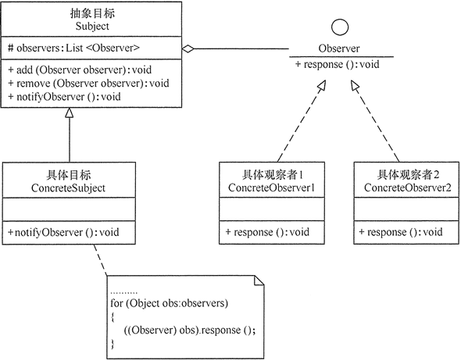
观察者模式
定义 | 定义了对象间的一对多依赖，让多个观察者对象同时监听某一个主题对象，当主题对象发生变化时，他的所有依赖者（观察者）都会收到通知并更新
适用场景 | 关联行为场景，建立一套触发机制
优点 | 观察者和被观察者之间建立一个抽象的耦合
 | 观察者模式支持广播通信
缺点 | 观察者之间有过多的细节依赖，提高时间消耗及程序复杂度
 | 使用要得当，要避免循环调用

实现观察者模式时要注意具体目标对象和具体观察者对象之间不能直接调用，否则将使两者之间紧密耦合起来，这违反了面向对象的设计原则。
1. 模式的结构
观察者模式的主要角色如下。
1. 抽象主题（Subject）角色：也叫抽象目标类，它提供了一个用于保存观察者对象的聚集类和增加、删除观察者对象的方法，以及通知所有观察者的抽象方法。
2. 具体主题（Concrete Subject）角色：也叫具体目标类，它实现抽象目标中的通知方法，当具体主题的内部状态发生改变时，通知所有注册过的观察者对象。
3. 抽象观察者（Observer）角色：它是一个抽象类或接口，它包含了一个更新自己的抽象方法，当接到具体主题的更改通知时被调用。
4. 具体观察者（Concrete Observer）角色：实现抽象观察者中定义的抽象方法，以便在得到目标的更改通知时更新自身的状态。

